关系图
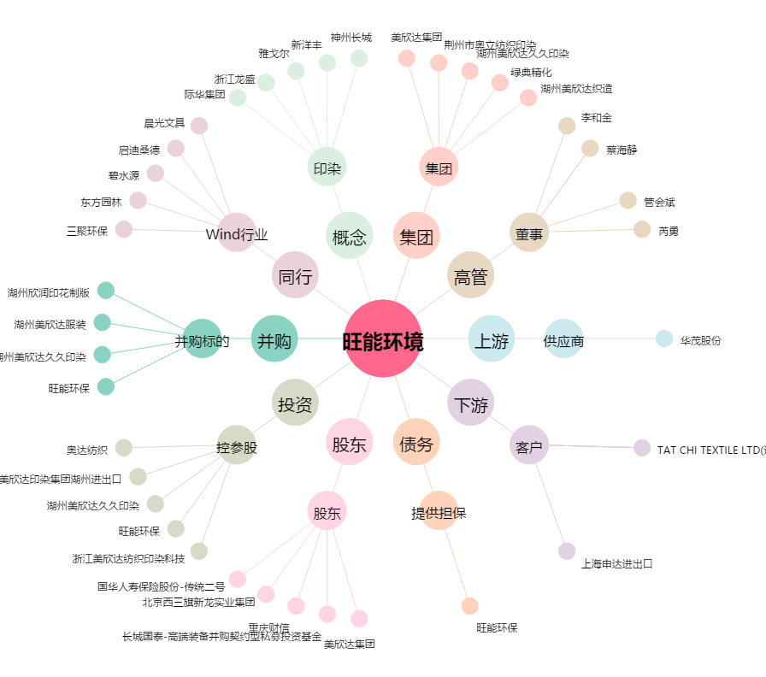
旺能环境[002034.SZ] - 关系概览图

